상품제안서
에코라이프 모던 아이스쿨매트(45*45) | 상품코드: F27290

 |  |  |  |  |  |  | 02-412-0044 | www.easy1.co.kr
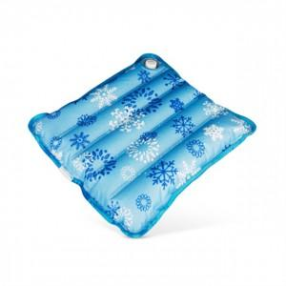

【상세/제작정보】 | 기본수량 미만 인쇄시 비용 추가.

【인쇄/포장옵션】 | 실크 / 포장불가능

【공급단가】 | 수량 | 240~ | 720~ | 1,000~ | 3,000~ | 5,000~
*VAT별도 | 단가 | 3,480원 | 3,420원 | 3,330원 | 3,270원 | 3,190원

【상품 URL】 | https://easy1.co.kr:443/src/goods_detail.php?gdno=27290

